Datos personales
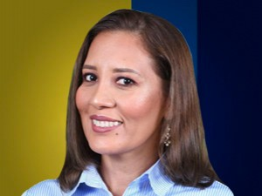

Nombres: | Nelly Jazmín
Apellidos: | Pullas Chávez
Facebook: | https://www.facebook.com/ConcejalDeGuayaquil/
Twitter: | @NellyPullas
Descripción:

